Sheet1
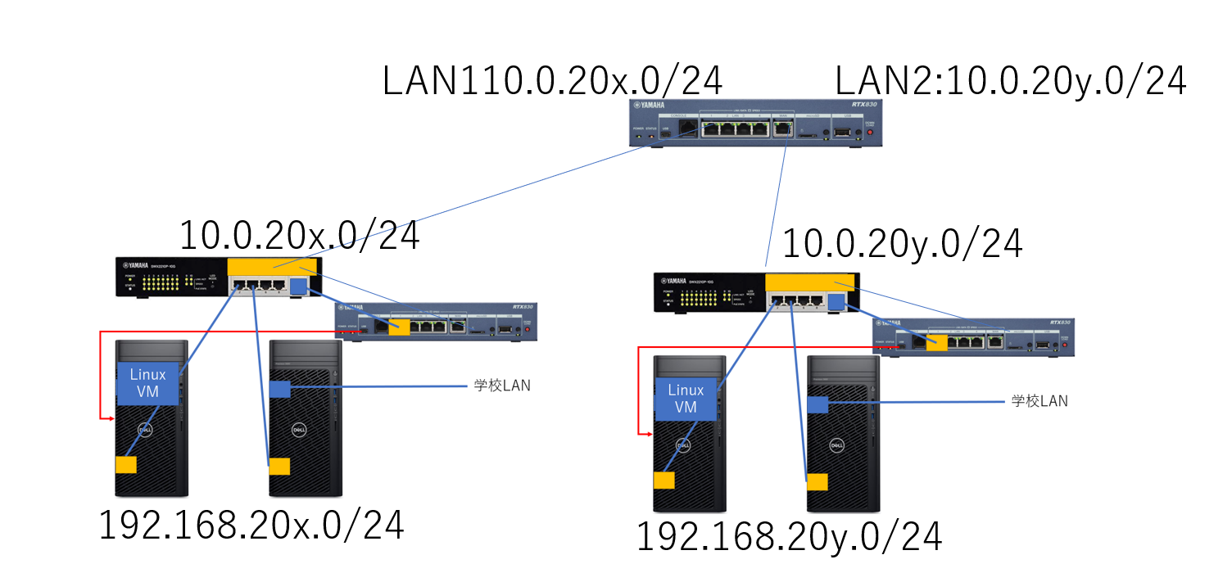
 | LAN1 |  | LAN2
 | 0号機 | 192.168.200.0/24 | 10.0.200.0/24 |  |  |  |  |  |  |  | 10.0.3.205
 | 1号機 | 192.168.201.0/24 | 10.0.201.0/24
 | 2号機 | 192.168.202.0/24 | 10.0.202.0/24 |  | 10.0.1.201 |  |  |  |  |  |  | 3号機
 | 3号機 | 192.168.203.0/24 | 10.0.203.0/24 | 1号機 |  |  |  | 10.0.1.205 | 5号機 |  |  |  |  |  | 10.0.3.203
 | 4号機 | 192.168.204.0/24 | 10.0.204.0/24
中継ルータ | 5号機 | 10.0.201.0/24 | 10.0.203.0/24
中継ルータ | 6号機 | 10.0.202.0/24 | 10.0.204.0/24
 | 7号機 | 192.168.207.0/24 | 10.0.207.0/24
 | 8号機 | 192.168.208.0/24 | 10.0.208.0/24
中継ルータ | 9号機 | 10.0.207.0/24 | 10.0.208.0/24 |  |  |  |  |  | 宛先ネットワーク | Nexthop
 |  |  |  |  |  |  |  |  | 192.168.201.0/24 | 10.0.1.201
 |  |  |  |  |  |  | 192.168.201.0/24 |  | 192.168.203.0/24 | 10.0.3.203 |  |  |  |  |  | 192.168.203.0/24
 |  |  |  |  |  |  |  |  | 10.0.201.0/24 | implicit
 |  |  |  |  |  |  |  |  | 10.0.203.0/24 | implicit

 |  |  |  |  |  |  |  |  |  |  |  |  | 宛先ネットワーク | Nexthop
 |  |  |  |  |  | 宛先ネットワーク | Nexthop |  |  |  |  |  | 192.168.201.0/24 | 10.0.3.205
 |  |  |  |  |  | 192.168.201.0/24 | implicit |  |  |  |  |  | 192.168.203.0/24 | implicit
 |  |  |  |  |  | 192.168.203.0/24 | 10.0.1.205 |  |  |  |  |  | 10.0.201.0/24 | 10.0.3.205
 |  |  |  |  |  | 10.0.201.0/24 | implicit |  |  |  |  |  | 10.0.203.0/24 | implicit
 |  |  |  |  |  | 10.0.203.0/24 | 10.0.1.205

